信用交易
融资融券市场交易数据统计（20220713）

标的证券 | 融资融券余额（亿元） | 融资余额（亿元） | 融券余额（亿元） | 融资买入额（亿元） | 融资融券规模变化（亿元） | 融资余额增幅(‰) | 融券余额增幅(%)
统计数据 | 16,200.13 | 15,246.35 | 953.78 | 664.24 | 36.06 | 1.53 | 1.35
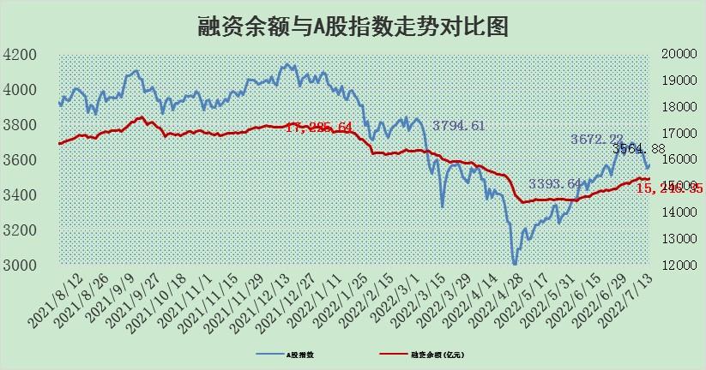

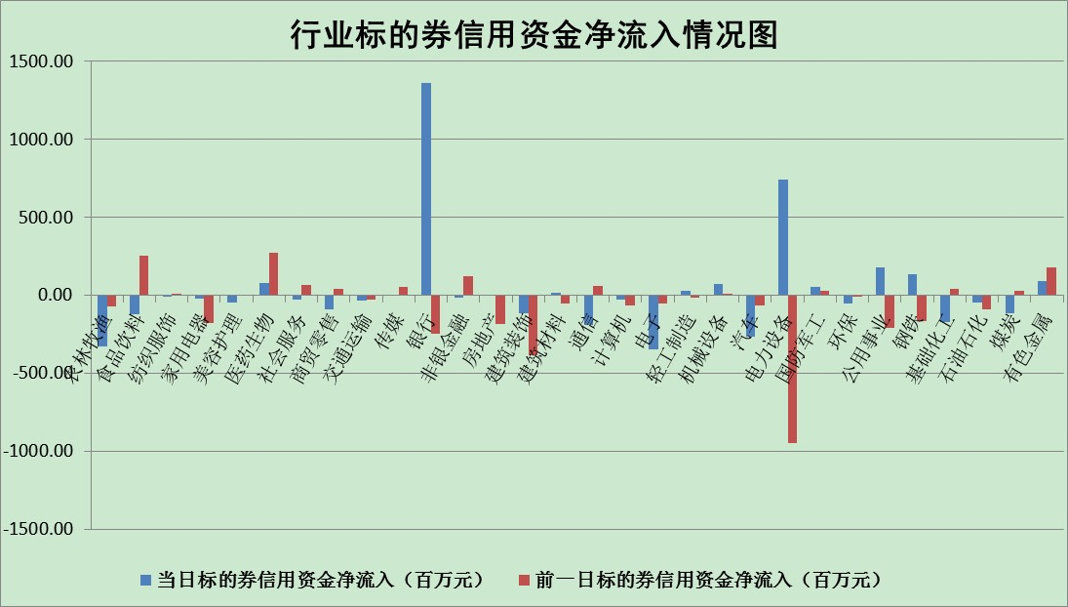

标的基金代码 | 标的基金简称 | 融资余额/市值(%) | 融资余额增幅(%) | 融资买入额/成交金额(%) | （融资余额净增额-融券余额净增额）/市值(‱) | 融券余额降幅(%) | ABS[（融资余额净增额-融券余额净增额）/市值净增额-1](%)
159902 | 华夏中小板ETF | 1.37 | 1.07 | 0.09 | 0.35 | -1.61 | 98.48
159915 | 易方达创业板ETF | 1.39 | -4.75 | 639093.97 | -8.01 | -1.88 | 104.96
159919 | 嘉实沪深300ETF | 5.06 | 0.02 | 1.10 | 0.34 | 1.47 | 97.55
159920 | 华夏恒生ETF | 106.73 | 0.09 | 79.03 | 9.50 | -0.12 | 136.14
159922 | 嘉实中证500ETF | 1.00 | 1.33 | 20.63 | -0.94 | -0.20 | 102.84
159925 | 南方沪深300ETF | 0.05 | 0.00 | 0.00 | 0.00 | 0.00 | 100.00
159928 | 消费ETF | 0.86 | 2.96 | 5.33 | 2.46 | -0.25 | 94.52
159934 | 易方达黄金ETF | 472.78 | -0.23 | 20.23 | -109.27 | 0.00 | 71.79
159939 | 全指信息技术ETF | 0.68 | 4.47 | 24.84 | 2.92 | 0.00 | 107.82
159940 | 全指金融地产ETF | 0.30 | -1.12 | 0.00 | -0.34 | 0.00 | 99.65
159995 | 半导体芯片ETF | 2.19 | 2.01 | 161.56 | 6.44 | 9.38 | 106.35
159997 | 天弘中证电子ETF | 2.47 | -4.28 | 31.15 | -18.97 | -275.36 | 63.58
159998 | 天弘中证计算机主题ETF | 0.21 | 8.57 | 0.08 | 1.66 | 0.00 | 100.00
510050 | 华夏上证50ETF | 11.28 | -0.56 | 85.02 | -4.66 | 5.96 | 1.48
510180 | 华安上证180ETF | 0.45 | -0.15 | 1.32 | -0.10 | -3.07 | 99.23
510880 | 华泰柏瑞红利ETF | 0.20 | -3.12 | 0.15 | -0.98 | -27.44 | 94.00
510900 | 易方达恒生H股ETF | 139.65 | 0.07 | 128.03 | 9.30 | 0.00 | 119.18
511010 | 5年期国债ETF | 0.00 | 0.00 | 0.00 | 0.00 | 0.00 | 100.00
511380 | 可转债及可交换债券ETF | 49.83 | 0.83 | 2.12 | 40.90 | 0.00 | 1183.58
512000 | 全指证券ETF | 7.52 | 0.30 | 29.74 | 6.92 | 8.15 | 78.32
512010 | 沪深300医药卫生ETF | 4.14 | -0.04 | 34.04 | -0.32 | -1.07 | 98.68
512070 | 沪深300非银ETF | 3.04 | -2.49 | 29.17 | -7.74 | 0.25 | 82.07
512400 | 南方中证申万有色金属ETF | 0.95 | 8.09 | 0.96 | 3.53 | -5.42 | 122.15
512580 | 广发中证环保产业ETF | 0.41 | -5.34 | 0.96 | -3.18 | -2.54 | 100.91
512660 | 国泰中证军工ETF | 2.88 | 0.41 | 25.43 | 2.06 | 1.71 | 104.18
512800 | 华宝中证银行ETF | 11.43 | 3.12 | 8.35 | 56.34 | 77.04 | 10.99
512980 | 广发中证传媒ETF | 1.67 | -0.47 | 60.97 | -0.73 | 1.98 | 101.42
515030 | 华夏中证新能源汽车ETF | 1.50 | 0.73 | 44.78 | 0.58 | -1.27 | 99.78
515050 | 华夏中证5G通信主题ETF | 1.81 | 2.14 | 245.07 | 3.84 | 0.90 | 106.18
515070 | 华夏中证人工智能ETF | 1.31 | 0.36 | 0.17 | 0.46 | 0.00 | 103.68
标的股票比较指标 |  | 融资余额/流通A股市值(%) | 融资余额增幅(%) | 融资买入额/成交金额(%) | （融资余额净增额-融券余额净增额）/流通A股市值(‱) | 融券余额降幅(%) | ABS[（融资余额净增额-融券余额净增额）/流通A股市值净增额-1](%)
前十名标的个股 |  | 仁东控股 | 索菲亚 | 民生银行 | 万胜智能 | 宜通世纪 | 西藏矿业
 |  | 数码科技 | 海信家电 | 广信股份 | 索菲亚 | 维康药业 | 花园生物
 |  | 中体产业 | 国网信通 | 外高桥 | 金龙汽车 | 力生制药 | 北方华创
 |  | 全柴动力 | 宁德时代 | 国际实业 | 京运通 | 晋西车轴 | 上海凯宝
 |  | 尖峰集团 | 万胜智能 | 华孚时尚 | 国网信通 | 浙江东日 | 华帝股份
 |  | 景兴纸业 | 楚天高速 | 大连港 | 三维通信 | 冠农股份 | 康弘药业
 |  | 海兰信 | 福莱特 | 晨鸣纸业 | 莱伯泰科 | 金固股份 | 承德露露
 |  | 神州泰岳 | 五洲交通 | 新集能源 | 中通客车 | 华铁股份 | 长城证券
 |  | 大立科技 | 金龙汽车 | 财通证券 | 广晟有色 | 东湖高新 | 大商股份
 |  | 科蓝软件 | 三峡水利 | 大众交通 | 北新路桥 | 天玑科技 | 上海梅林
后十名标的个股 |  | 广田集团 | 亿联网络 | 赣能股份 | 江淮汽车 | 江苏舜天 | 宝莫股份
 |  | 延安必康 | 亚太药业 | 风范股份 | 瑞康医药 | 城发环境 | 上海新阳
 |  | 曙光股份 | 金新农 | 新奥股份 | 上海雅仕 | 凌云股份 | 新集能源
 |  | 龙净环保 | 瑞康医药 | 华业香料 | 长虹华意 | 摩恩电气 | 特发信息
 |  | 中嘉博创 | 亨通光电 | 国盛金控 | 特变电工 | 辉隆股份 | 华孚时尚
 |  | 泰禾集团 | 江淮汽车 | 广田集团 | 亚太药业 | 东来技术 | 皖能电力
 |  | 苏宁易购 | 九阳股份 | 延安必康 | 龙溪股份 | 首航高科 | 盛新锂能
 |  | 中信国安 | 鲁泰A | 曙光股份 | 纵横通信 | 太原重工 | 热景生物
 |  | 台海核电 | 特变电工 | 龙净环保 | 金新农 | 金龙汽车 | 昂立教育
 |  | 当代文体 | 亿田智能 | 中嘉博创 | 康平科技 | 安徽合力 | 徐家汇
说明：1.以上普通交易数据和信用交易数据皆以交易日收盘后数据为基准；2.上述标的证券总数据只计算标的证券市场总数据，不包括从标的证券中调出去标的证券数据，所以与交易所公布的总值略有不同； 3.上述行业采用申万一级行业分类；4.以上标的基金和标的个股中比较的6个指标值中：前5个（从左至右）为正向指标，值越大排名越靠前；第6个为逆向指标，值越小，排名越靠前；5.第6个指标中ABS[]表示求绝对值，其主要用于考量信用资金相对净流入对股价相对净变化的贡献程度；6.数据来源：wind，交易所。

